驱动参数
序号 | 参数类型 | 标准名称 | 参数ID | 常用别名 | 公式 | 单位 | 物理意义(可附图) | K08_1004201_21备注
1 | 驱动参数 | 连杆中心距 | CR_A_CEN | 连杆长度 | L | mm | 连杆大头与小头之间的距离，机体高度-活塞高度-0.5行程，机体高度和活塞高度需要确认后才能进行连杆设计
2 | 驱动参数 | 连杆大头厚度 | CR_B_T |  |  | mm | 等于曲轴连杆轴颈档宽
3 | 驱动参数 | 连杆大头直径 | CR_B_DIA |  |  | mm | 主轴颈直径+连杆轴瓦厚度 | p52
4 | 驱动参数 | 连杆大头角度 | CR_B_ANG |  |  | mm
5 | 驱动参数 | 连杆小头厚度 | CR_S_T |  |  | mm | 活塞内腔高度-3mm
6 | 驱动参数 | 连杆小头直径 | CR_S_DIA |  |  | mm |  | p58
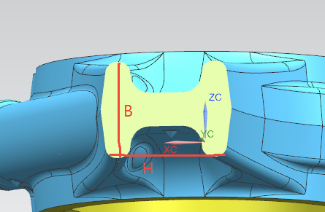
7 | 驱动参数 | 连杆杆身截面长 | CR_R_LEN |  |  | mm | H=1.4-1.8B
8 | 驱动参数 | 连杆杆身截面宽 | CR_R_W |  |  | mm | B=1/6*DS*0.5次方（D是缸径，S是行程）
9 | 驱动参数 | 连杆螺栓孔中心距 | CR_BLT_CEN |  |  | mm | 连杆大头直径+螺栓规格+2mm
10 | 驱动参数 | 连杆螺栓规格 | CR_BLT_SPEC |  |  | mm
11 | 驱动参数 | 连杆螺栓孔深度 | CR_BLT_DEP |  |  | mm
12 | 驱动参数 | 大头和腹板连接处圆角 | CR_B_WE_FIL |  |  | mm | 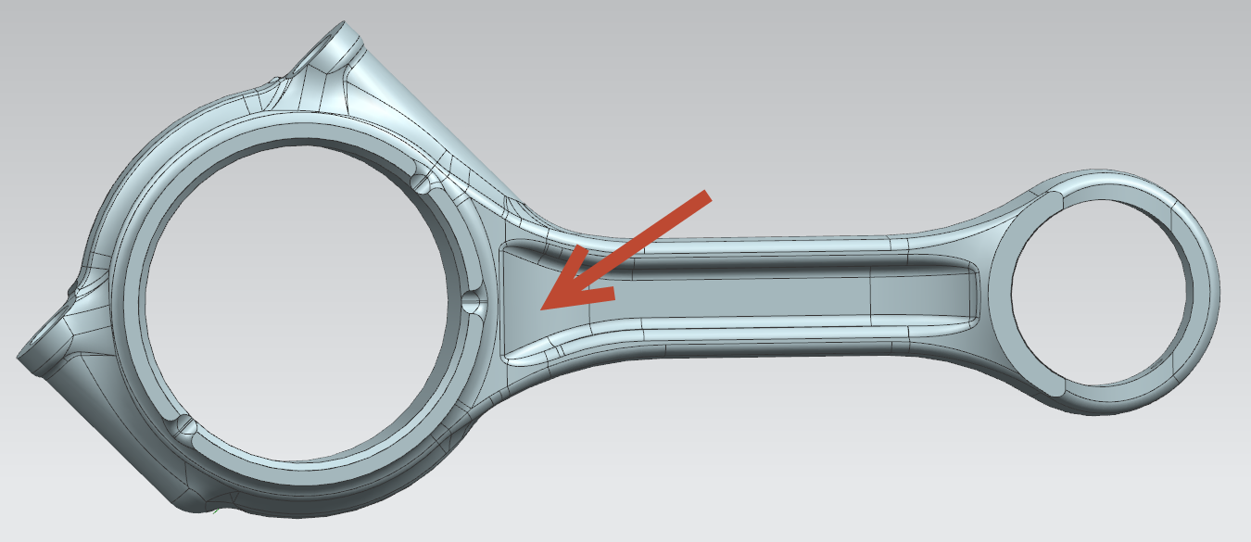
13 | 驱动参数 | 小头和腹板连接处圆角 | CR_S_WE_FIL |  |  | mm | 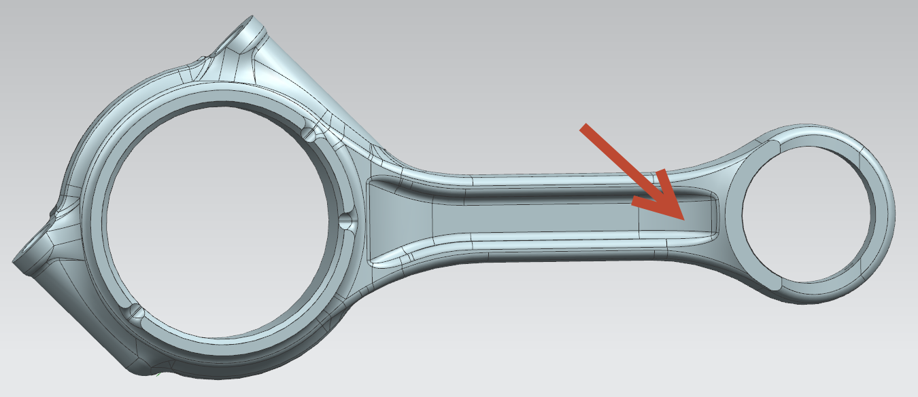
14 | 驱动参数 | 大头和杆身连接处圆角Ⅰ | CR_B_R_FIL_Ⅰ |  |  | mm | 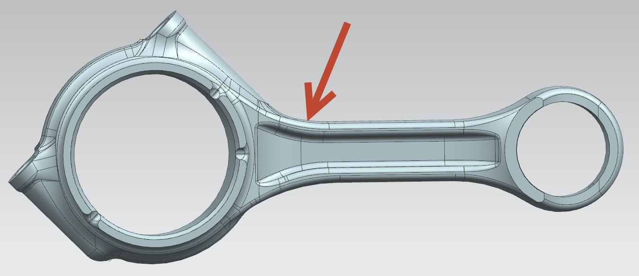
15 | 驱动参数 | 大头和杆身连接处圆角Ⅱ | CR_B_R_FIL_Ⅱ |  |  |  | 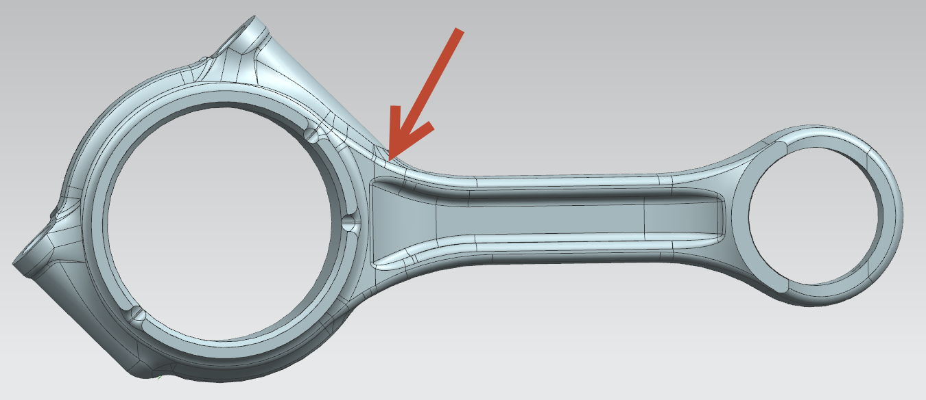
16 | 驱动参数 | 小头和杆身连接处圆角 | CR_S_R_FIL |  |  | mm | 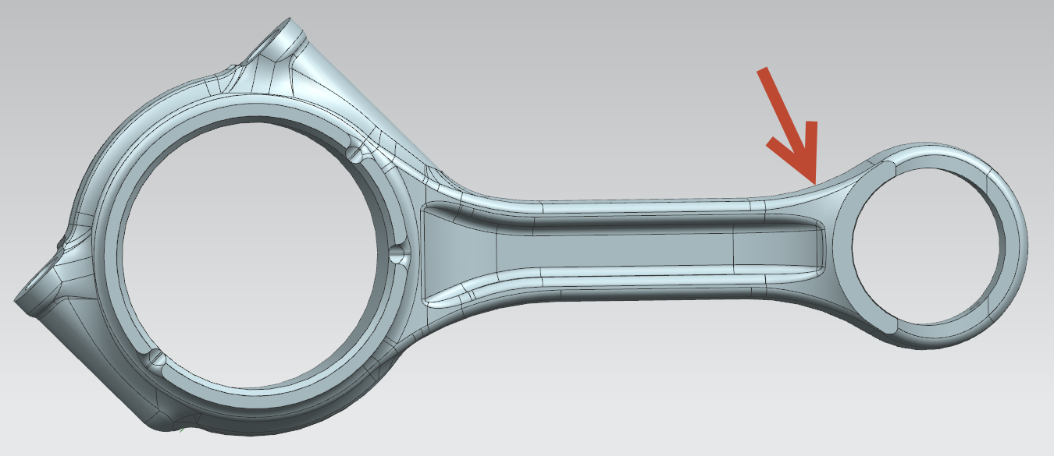
17 | 驱动参数 | 小头毛坯处圆角 | CR_S_UNC_FIL |  |  |  |  | Rp156
18 | 驱动参数 | 工字杆筋宽 | CR_I_W
19 | 驱动参数 | 连杆大头宽度 | CR_B_W
20 | 驱动参数 | 连杆大头外径 | CR_B_OUT |  |  |  |  | p53
21 | 驱动参数 | 连杆小头外径 | CR_S_OUT |  |  |  |  | p59
22 | 驱动参数 | 工字杆筋圆角 | CR_I_RIB_FIL |  |  |  |  | p802

Sheet7
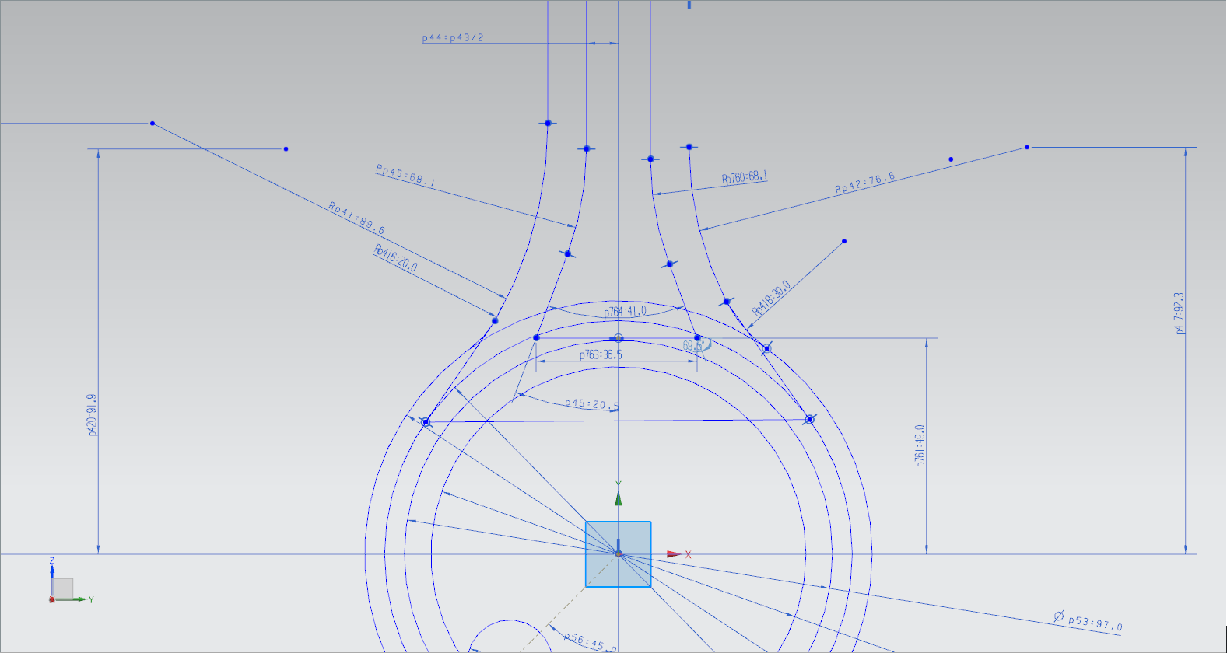
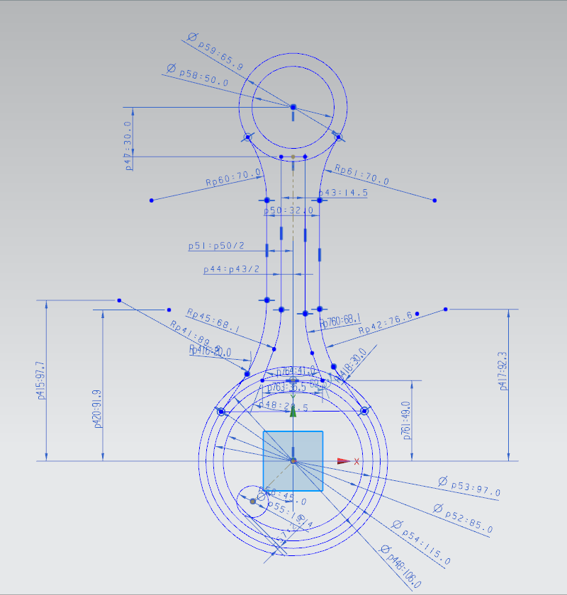
代号 | 含义
P59
P58

